Прайс
Москва: тел.: +7(495) 505-54-49, тел.: +7(915) 318-72-25 (Кристина) тел.: +7(961) 206-14-57 Skype: karavanmoscow Оптовый склад г. Москва: ул. Дмитровское шоссе 157 БЦ "Гефест" стр. 5 Сочи: тел.: +7(918) 600 93 98 (Основной склад) тел.: +7(918) 400 81 03 (Карина) Skype: karavanmarket Основной оптовый склад: г. Адлер, ул. Просвещения 118 б, рядом с Ж/Д Вокзалом Оптовый магазин: г.Сочи, Краснодарское кольцо, рынок Авангард Розничный магазин: г. Адлер, ул. Ленина 10, ТК "Славутич" Геленджик: тел.: +7(918) 353 21 20 Оптовый склад г. Геленджик, ул.Тельмана, 146 (территория "Стройторг") По всем вопросам обращаться на электронный адрес karavanmarket@mail.ru |  |  | ПРАЙС-ЛИСТ на 04.05.2018 |  |  | Для того чтобы сделать заказ: Необходимо в поле "Количество к заказу" на против нужного товара, ввести необходимое количество товара. Сумма заказа рассчитывается автоматически, и выводится в поле "Сумма заказа" на желтом фоне. Затем отправить файл на адрес karavanmarket@mail.ru

 |  |  |  |  | Сумма заказа: | 0

Фото | Артикул | Наименование товаров | Страна | Цена | Количество к заказу
 |  | Изделия из тикового дерева
 |  | Драконы, игуаны, змеи
 | B206 | B206 Статуэтка Дракон Описание: | 42869d7c-808c-11e0-9e89-6cf049cdcbca | 300 | 0
 | S0103 | S0103 Статуэтка Дракон Описание: | 42869d7c-808c-11e0-9e89-6cf049cdcbca | 160 | 0
 | S0104 | S0104 Статуэтка Дракон Описание: | 42869d7c-808c-11e0-9e89-6cf049cdcbca | 160 | 0
 | S0105 | S0105 Статуэтка Дракон Описание: | 42869d7c-808c-11e0-9e89-6cf049cdcbca | 160 | 0
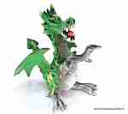 | S0106 | S0106 Статуэтка Дракон Описание: | 42869d7c-808c-11e0-9e89-6cf049cdcbca | 210 | 0
 | S0107 | S0107 Статуэтка Дракон Описание: | 42869d7c-808c-11e0-9e89-6cf049cdcbca | 210 | 0
 | S0108 | S0108 Статуэтка Дракон Описание: | 42869d7c-808c-11e0-9e89-6cf049cdcbca | 350 | 0
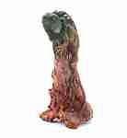 | R11006-1 | R11006-1 Игуана на коряге большая Описание: | 42869d7c-808c-11e0-9e89-6cf049cdcbca | 680 | 0
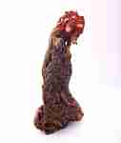 | R11006-2 | R11006-2 Игуана на коряге большая Описание: | 42869d7c-808c-11e0-9e89-6cf049cdcbca | 680 | 0
 | RS1014 | RS1014 Игуана на подставке средняя Описание: | 42869d7c-808c-11e0-9e89-6cf049cdcbca | 480 | 0

 |  | Курительницы благовоний
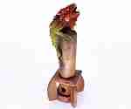 | 3311-3 | 3311-3 Подставка под благовония Описание: | 42869d7c-808c-11e0-9e89-6cf049cdcbca | 380 | 0
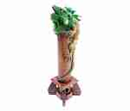 | 3312-1 | 3312-1 Подставка под благовония Описание: | 42869d7c-808c-11e0-9e89-6cf049cdcbca | 480 | 0
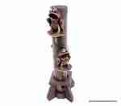 | 3312-4 | 3312-4 Подставка под благовония Описание: | 42869d7c-808c-11e0-9e89-6cf049cdcbca | 480 | 0
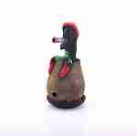 | R11003 | R11003 Подставка под благовония Растаман Описание: | 42869d7c-808c-11e0-9e89-6cf049cdcbca | 480 | 0

 |  |  |  |  | Сумма заказа: | 0

